List1
Zadání:
Navrhněte nízkofrekvenční předzesilovač s OZ v invertujícím zapojení pracující v pásmu řečových frekvencí, se ziskem 14 dB.
Zpětnovazební rezistor R2 volte 22kΩ. Určete velikost R1 a velikosti kondenzátorů.
Návrh zesilovače popište.
Navržený zesilovač analyzujte v SW OrCAD. Výsledky analýzy uveďte v dokumentaci, včetně schématu zapojení.
fd=20Hz | fh=4kHz |  | fd=1/2*pí*R1*C1 |  |  | fh=1/2*pí*R2*C2 | au=14dB
Po založení nového projektu v SW OrCAD si zvolíme součástky, které budemem potřebovat.
Součástky nalezneme v oknu knihoven umístěném napravo
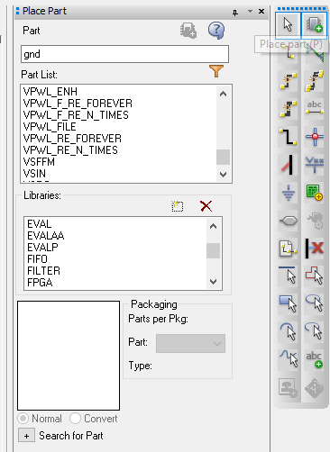

 |  |  |  |  | Budeme používat knihovny ANALOG a SOURCE.

Zapojíme invertující zesilovač podle shcématu a upravíme hodnoty všech součástek.

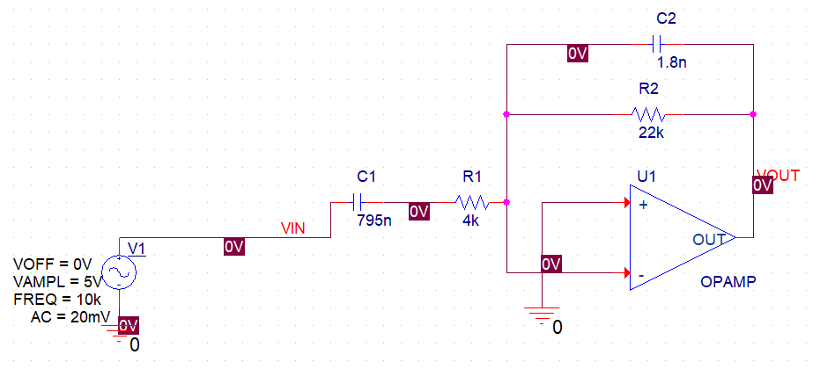

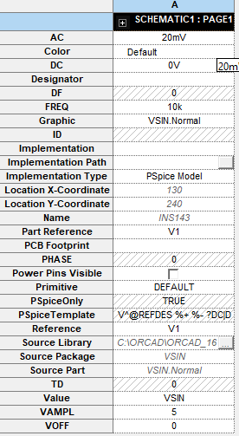
 |  |  |  | Zapojení zdroje

Založíme novou simulaci, pojmenujeme a dole na liště nám vyskočí okno s nastavením

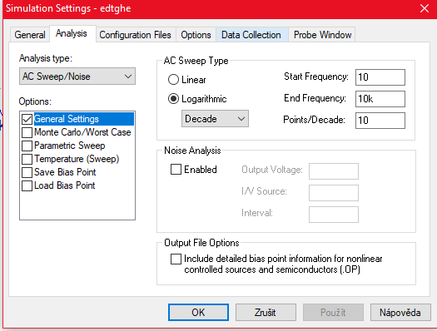

Zvolíme AC Sweep/Noise a nastavíme logaritmické měřítko a hodnoty frekvencí viz obrázek.

Poté spustíme simulaci a budeme nastavovat hodnoty.
Jsou 2 možné způsoby, buď ve schématu zanecháme voltmetry, nebo to pomocí "Trace" nastavíme v simulaci

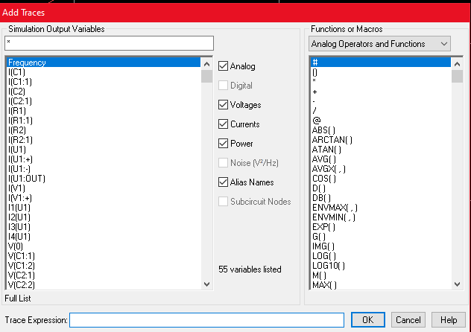

zde nastavíme jednu charakteristiku jen jako Vin a Vout

poté přidáme osu Y
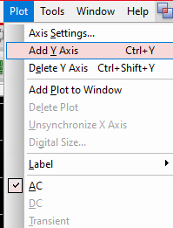

a nastavíme druhou charakteristiku jako
20*log(Vin/Vout)

Na zkopírování použijeme okénko window
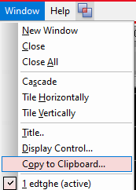

A zvolíme možnost konvertování na bílou barvu, následně vložíme pomocí Ctrl + V do excelu.

 |  |  |  |  |  | Zde dáme Ctrl + C a vložíme do excelu

Frekvenční zisková charakteristika
 | Frequency | 20*LOG10(V(Vout)/V(Vin))
 | 10.00 | 0.65
 | 12.59 | 2.55
 | 15.85 | 4.40
 | 19.95 | 6.18
 | 25.12 | 7.84
 | 31.62 | 9.36
 | 39.81 | 10.69
 | 50.12 | 11.80
 | 63.10 | 12.69
 | 79.43 | 13.35
 | 100.00 | 13.83
 | 125.89 | 14.17
 | 158.49 | 14.39
 | 199.53 | 14.53
 | 251.19 | 14.62
 | 316.23 | 14.67
 | 398.11 | 14.70
 | 501.19 | 14.70
 | 630.96 | 14.67
 | 794.33 | 14.62
 | 1000.00 | 14.54
 | 1258.93 | 14.39
 | 1584.89 | 14.18
 | 1995.26 | 13.85
 | 2511.89 | 13.37
 | 3162.28 | 12.71
 | 3981.07 | 11.84
 | 5011.87 | 10.73
 | 6309.57 | 9.41
 | 7943.28 | 7.90
 | 10000.00 | 6.24

